110.09.14地板防水測試
屏東縣屏東市鶴聲國民小學
工程名稱:鶴聲國小南棟大樓東側廁所整修工程
承攬廠商:金日沅營造有限公司 | 【施工照片】
110.09.14廁所地板防水測試 | 110.09.14廁所地板防水測試
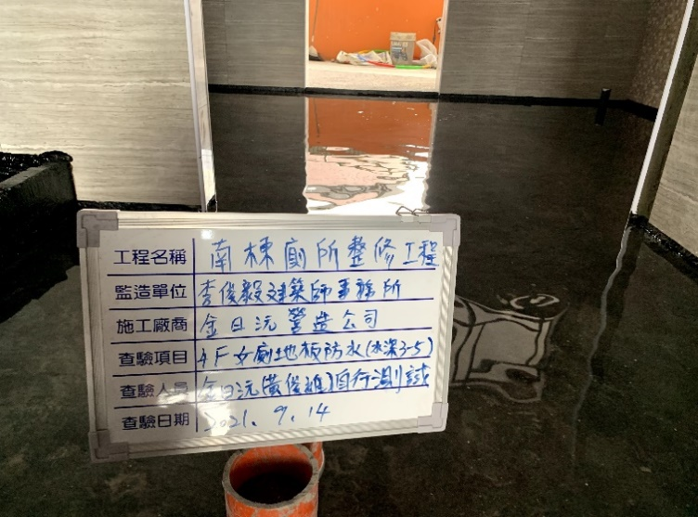 | 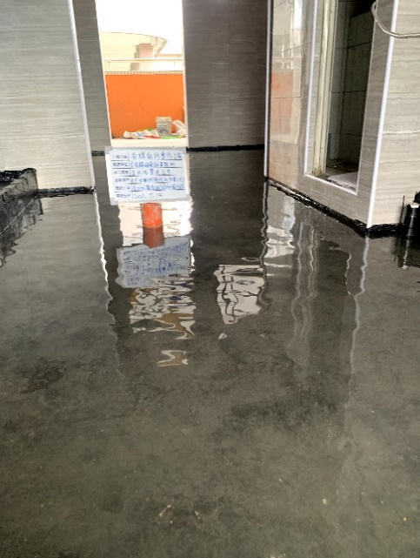

110.09.14廁所地板防水測試 | 110.09.14廁所地板防水測試
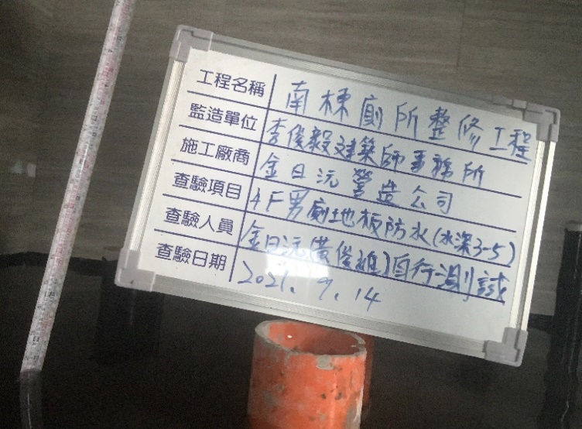 | 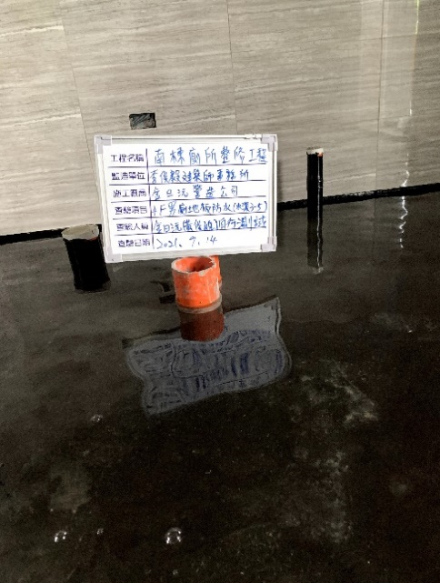

110.09.14廁所地板防水測試 | 110.09.14廁所地板防水測試
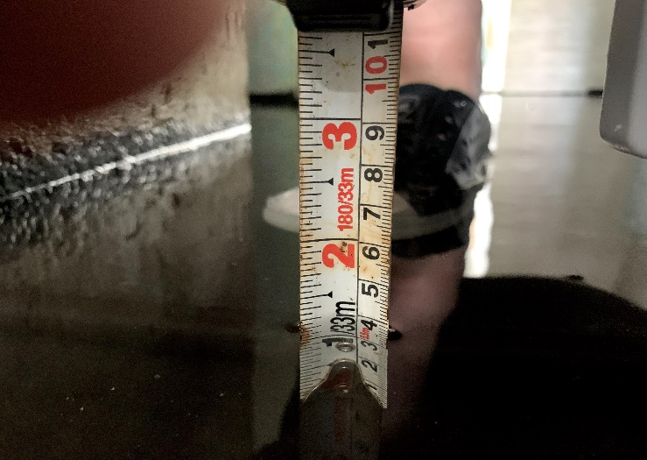 | 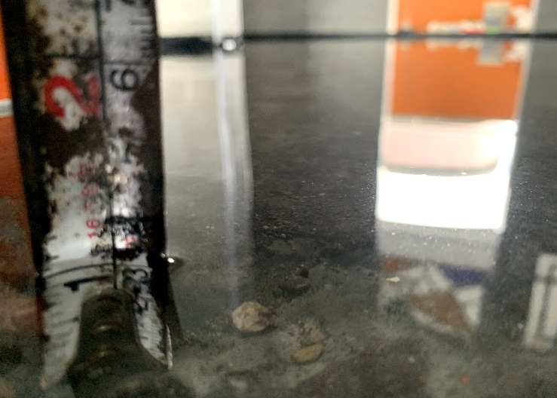

屏東縣屏東市鶴聲國民小學
工程名稱:鶴聲國小南棟大樓東側廁所整修工程
承攬廠商:金日沅營造有限公司 | 【施工照片】
110.09.14廁所地板防水測試 | 110.09.14廁所地板防水測試
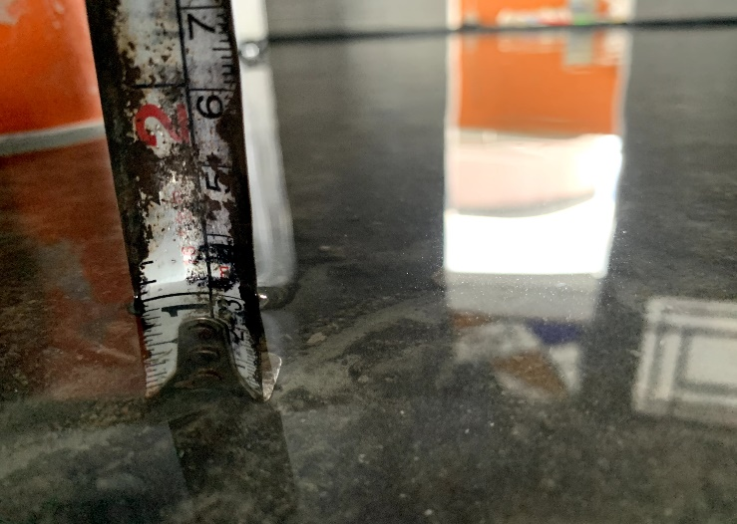 | 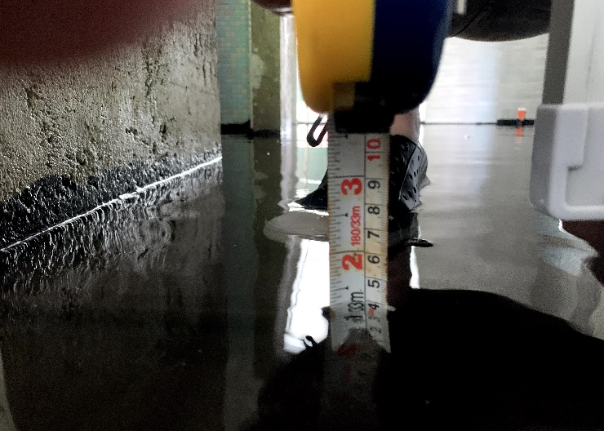

110.09.14廁所地板防水測試 | 110.09.14廁所地板防水測試
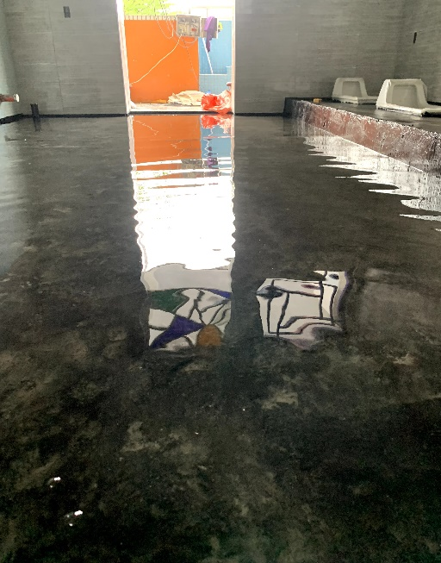 | 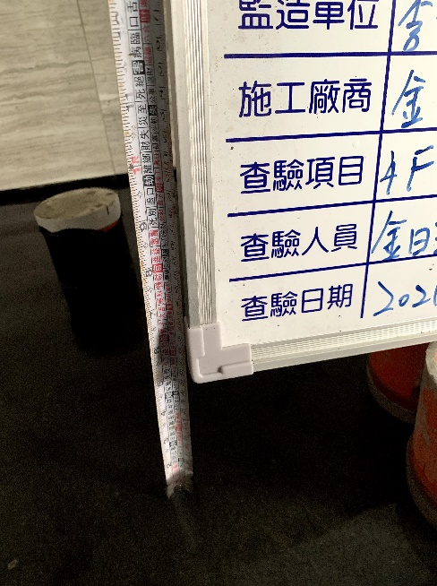

110.09.14廁所地板防水測試 | 110.09.14廁所地板防水測試
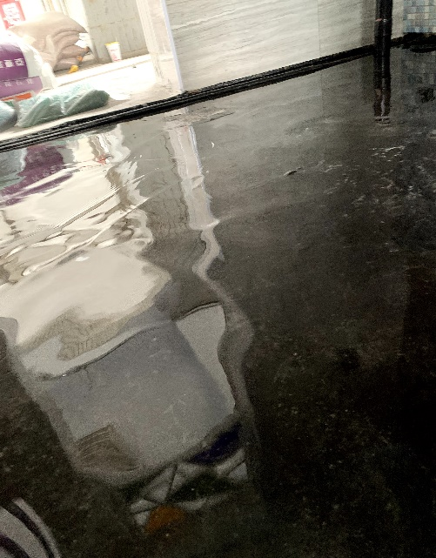 | 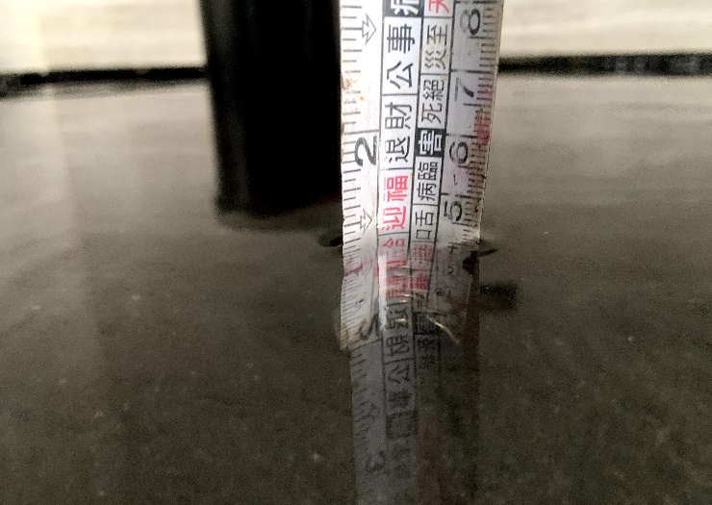

屏東縣屏東市鶴聲國民小學
工程名稱:鶴聲國小南棟大樓東側廁所整修工程
承攬廠商:金日沅營造有限公司 | 【施工照片】

屏東縣屏東市鶴聲國民小學
工程名稱:鶴聲國小南棟大樓東側廁所整修工程
承攬廠商:金日沅營造有限公司 | 【施工照片】

高雄市政府水利局
工程名稱:橋頭區里林東路溪北巷排水改善工程
承攬廠商:安利土木包工業有限公司 | 【施工照片】

高雄市政府水利局
工程名稱:橋頭區里林東路溪北巷排水改善工程
承攬廠商:安利土木包工業有限公司 | 【施工照片】

高雄市政府水利局
工程名稱:橋頭區里林東路溪北巷排水改善工程
承攬廠商:安利土木包工業有限公司 | 【施工照片】

 |  |  |  | 6 | 地上/地下物,管線遷移復原及排除費
 |  |  |  | 10 | 既污水管遷遷移.修復費
 |  |  |  | 12 | 既有用戶接管復舊費

高雄市政府水利局
工程名稱:橋頭區里林東路溪北巷排水改善工程
承攬廠商:安利土木包工業有限公司 | 【施工照片】

高雄市政府水利局
工程名稱:橋頭區里林東路溪北巷排水改善工程
承攬廠商:安利土木包工業有限公司 | 【施工照片】

 |  |  | 臨時設施，工程用電設備，發電機，60~100KW(
 |  |  | 含油料及運費)，搬運維護費
 |  |  | 臨時設施，排水設備，引擎抽水機
 |  |  | 開挖機，履帶式，0.70~0.79m3，90~99KW

高雄市政府水利局
工程名稱:橋頭區里林東路溪北巷排水改善工程
承攬廠商:安利土木包工業有限公司 | 【施工照片】

臺灣港務股份有限公司高雄港務分公司
工程名稱:中島商港區46、49、50、51、53、54、55及56號碼頭岸邊輪擋新設工程
承攬廠商:御翔土木包工有限公司 | 【施工照片】 | 位置:54碼頭

臺灣港務股份有限公司高雄港務分公司
工程名稱:中島商港區46、49、50、51、53、54、55及56號碼頭岸邊輪擋新設工程
承攬廠商:御翔土木包工有限公司 | 【施工照片】 | 位置:54碼頭

110.10.01地板防水測試
屏東縣屏東市鶴聲國民小學
工程名稱:鶴聲國小南棟大樓東側廁所整修工程
承攬廠商:金日沅營造有限公司 | 【施工照片】
110.10.01廁所地板防水測試 | 110.10.01廁所地板防水測試
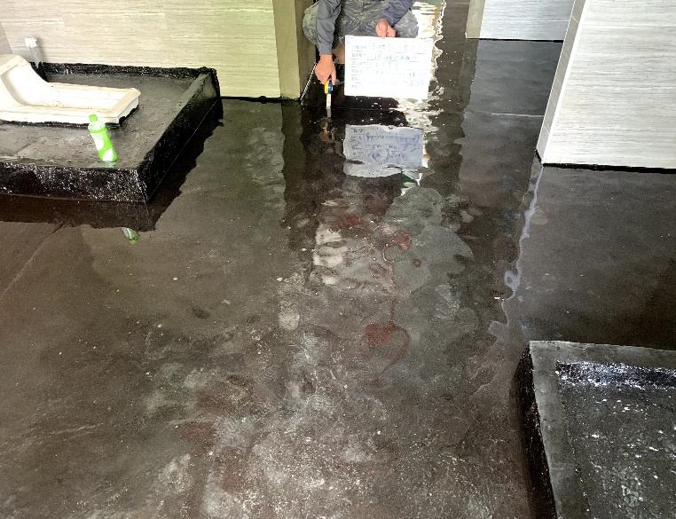 | 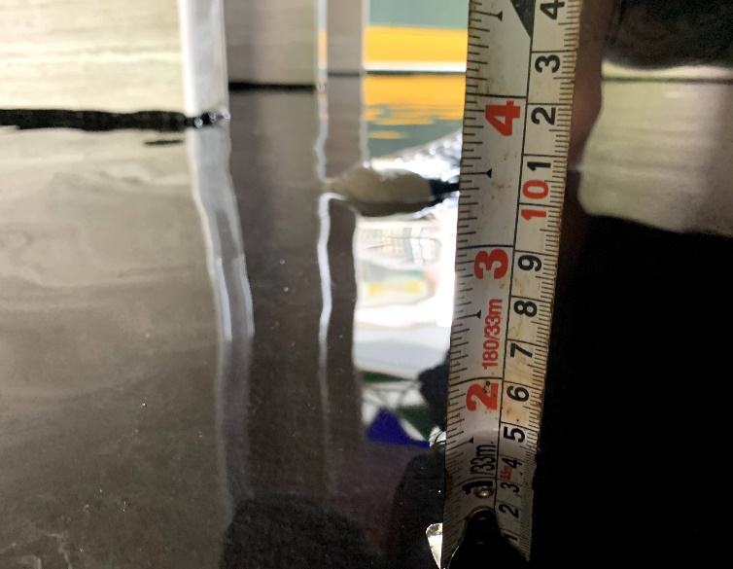

110.10.01廁所地板防水測試 | 110.10.01廁所地板防水測試
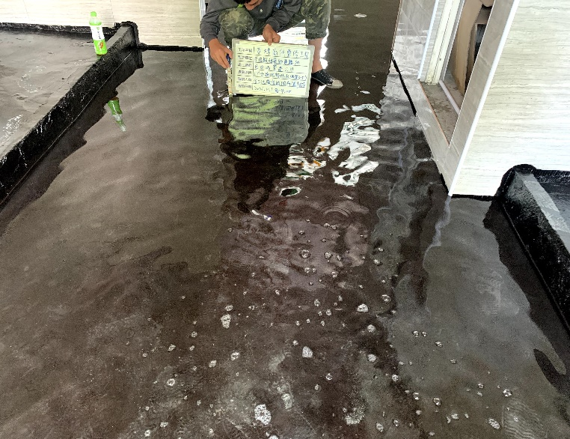 | 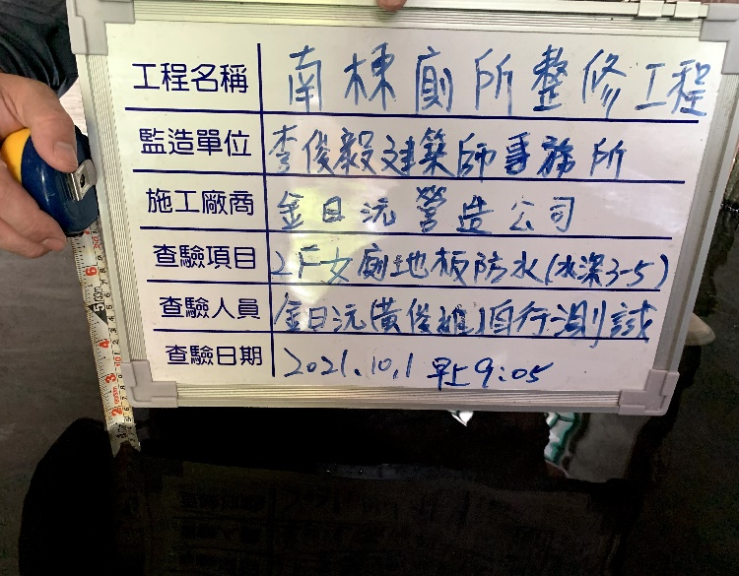

屏東縣屏東市鶴聲國民小學
工程名稱:鶴聲國小南棟大樓東側廁所整修工程
承攬廠商:金日沅營造有限公司 | 【施工照片】

屏東縣屏東市鶴聲國民小學
工程名稱:鶴聲國小南棟大樓東側廁所整修工程
承攬廠商:金日沅營造有限公司 | 【施工照片】

高雄市政府水利局
工程名稱:橋頭區里林東路溪北巷排水改善工程
承攬廠商:安利土木包工業有限公司 | 【施工照片】

高雄市政府水利局
工程名稱:橋頭區里林東路溪北巷排水改善工程
承攬廠商:安利土木包工業有限公司 | 【施工照片】

高雄市政府水利局
工程名稱:橋頭區里林東路溪北巷排水改善工程
承攬廠商:安利土木包工業有限公司 | 【施工照片】

高雄市政府水利局
工程名稱:橋頭區里林東路溪北巷排水改善工程
承攬廠商:安利土木包工業有限公司 | 【施工照片】

 |  |  |  | 6 | 地上/地下物,管線遷移復原及排除費
 |  |  |  | 10 | 既污水管遷遷移.修復費
 |  |  |  | 12 | 既有用戶接管復舊費

高雄市政府水利局
工程名稱:橋頭區里林東路溪北巷排水改善工程
承攬廠商:安利土木包工業有限公司 | 【施工照片】

高雄市政府水利局
工程名稱:橋頭區里林東路溪北巷排水改善工程
承攬廠商:安利土木包工業有限公司 | 【施工照片】

 |  |  | 臨時設施，工程用電設備，發電機，60~100KW(
 |  |  | 含油料及運費)，搬運維護費
 |  |  | 臨時設施，排水設備，引擎抽水機
 |  |  | 開挖機，履帶式，0.70~0.79m3，90~99KW

高雄市政府水利局
工程名稱:橋頭區里林東路溪北巷排水改善工程
承攬廠商:安利土木包工業有限公司 | 【施工照片】

臺灣港務股份有限公司高雄港務分公司
工程名稱:中島商港區46、49、50、51、53、54、55及56號碼頭岸邊輪擋新設工程
承攬廠商:御翔土木包工有限公司 | 【施工照片】 | 位置:54碼頭

臺灣港務股份有限公司高雄港務分公司
工程名稱:中島商港區46、49、50、51、53、54、55及56號碼頭岸邊輪擋新設工程
承攬廠商:御翔土木包工有限公司 | 【施工照片】 | 位置:54碼頭

110.11.29-1~4f給水系統壓力測試
屏東縣屏東市鶴聲國民小學
工程名稱:鶴聲國小南棟大樓東側廁所整修工程
承攬廠商:金日沅營造有限公司 | 【施工照片】
110.11.29- 1F給水系統壓力測試 | 110.11.29- 2F給水系統壓力測試
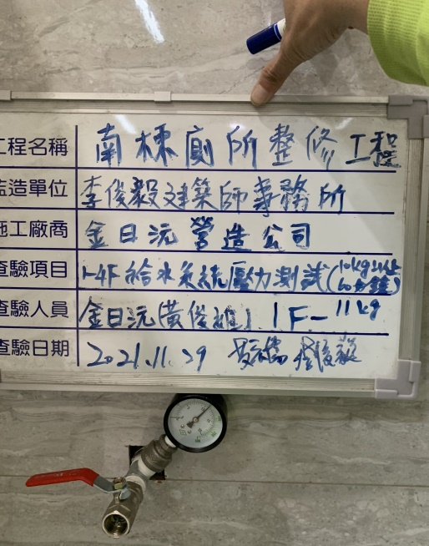 | 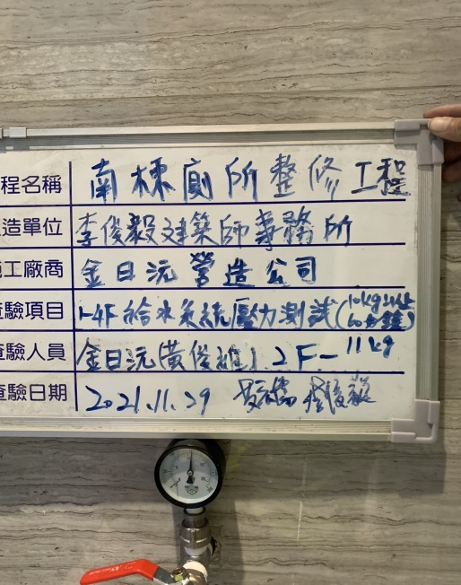

110.11.29- 3F給水系統壓力測試 | 110.11.29- 4F給水系統壓力測試
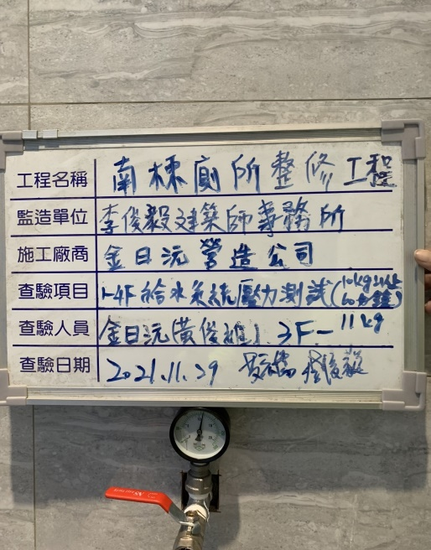 | 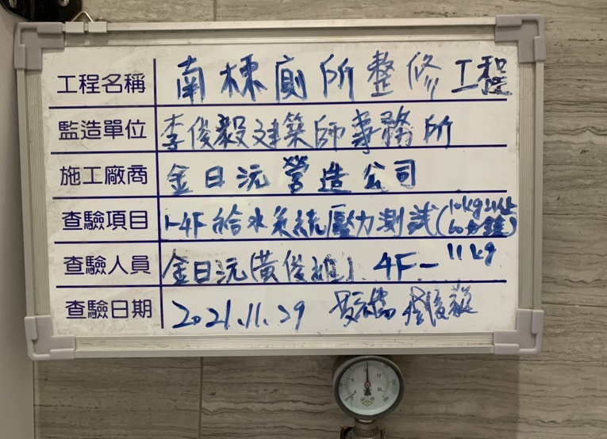

110.11.29- 3F給水系統壓力測試
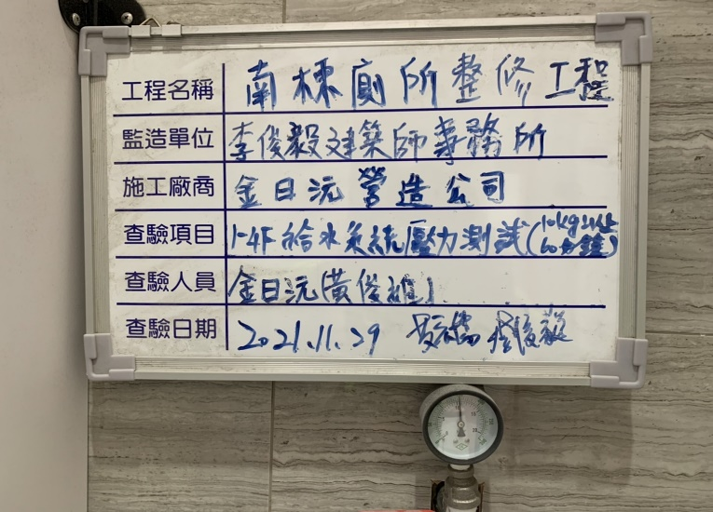 | 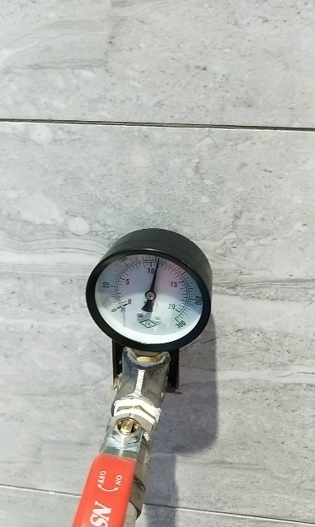 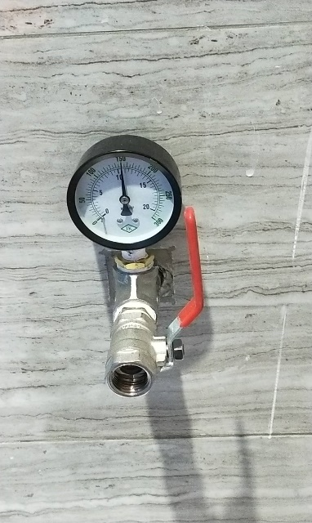

屏東縣屏東市鶴聲國民小學
工程名稱:鶴聲國小南棟大樓東側廁所整修工程
承攬廠商:金日沅營造有限公司 | 【施工照片】

屏東縣屏東市鶴聲國民小學
工程名稱:鶴聲國小南棟大樓東側廁所整修工程
承攬廠商:金日沅營造有限公司 | 【施工照片】

高雄市政府水利局
工程名稱:橋頭區里林東路溪北巷排水改善工程
承攬廠商:安利土木包工業有限公司 | 【施工照片】

高雄市政府水利局
工程名稱:橋頭區里林東路溪北巷排水改善工程
承攬廠商:安利土木包工業有限公司 | 【施工照片】

高雄市政府水利局
工程名稱:橋頭區里林東路溪北巷排水改善工程
承攬廠商:安利土木包工業有限公司 | 【施工照片】

高雄市政府水利局
工程名稱:橋頭區里林東路溪北巷排水改善工程
承攬廠商:安利土木包工業有限公司 | 【施工照片】

 |  |  |  | 6 | 地上/地下物,管線遷移復原及排除費
 |  |  |  | 10 | 既污水管遷遷移.修復費
 |  |  |  | 12 | 既有用戶接管復舊費

高雄市政府水利局
工程名稱:橋頭區里林東路溪北巷排水改善工程
承攬廠商:安利土木包工業有限公司 | 【施工照片】

高雄市政府水利局
工程名稱:橋頭區里林東路溪北巷排水改善工程
承攬廠商:安利土木包工業有限公司 | 【施工照片】

 |  |  | 臨時設施，工程用電設備，發電機，60~100KW(
 |  |  | 含油料及運費)，搬運維護費
 |  |  | 臨時設施，排水設備，引擎抽水機
 |  |  | 開挖機，履帶式，0.70~0.79m3，90~99KW

高雄市政府水利局
工程名稱:橋頭區里林東路溪北巷排水改善工程
承攬廠商:安利土木包工業有限公司 | 【施工照片】

臺灣港務股份有限公司高雄港務分公司
工程名稱:中島商港區46、49、50、51、53、54、55及56號碼頭岸邊輪擋新設工程
承攬廠商:御翔土木包工有限公司 | 【施工照片】 | 位置:54碼頭

臺灣港務股份有限公司高雄港務分公司
工程名稱:中島商港區46、49、50、51、53、54、55及56號碼頭岸邊輪擋新設工程
承攬廠商:御翔土木包工有限公司 | 【施工照片】 | 位置:54碼頭

施工照片
屏東縣屏東市鶴聲國民小學
工程名稱:鶴聲國小南棟大樓東側廁所整修工程
承攬廠商:金日沅營造有限公司 |  | 【施工照片】
施工告示牌 | 110.5.15 | 教育訓練 | 110.5.15
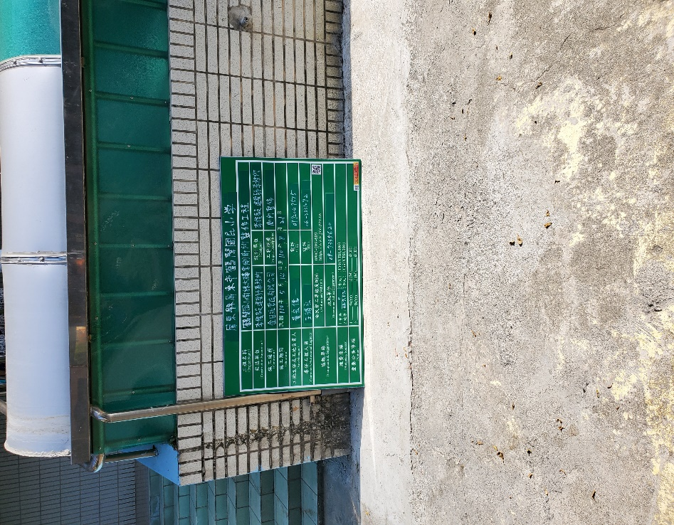 |  | 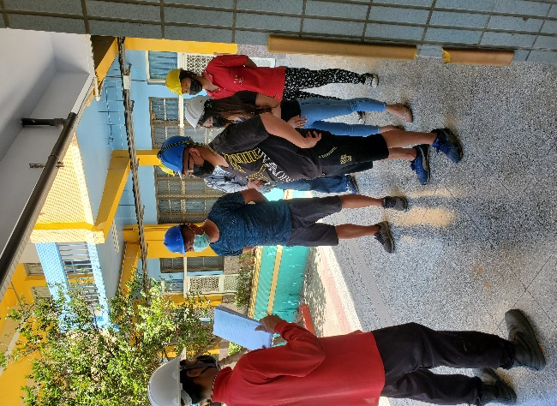

施工護欄設置 | 110.5.16 | 施工護欄設置 | 110.5.16
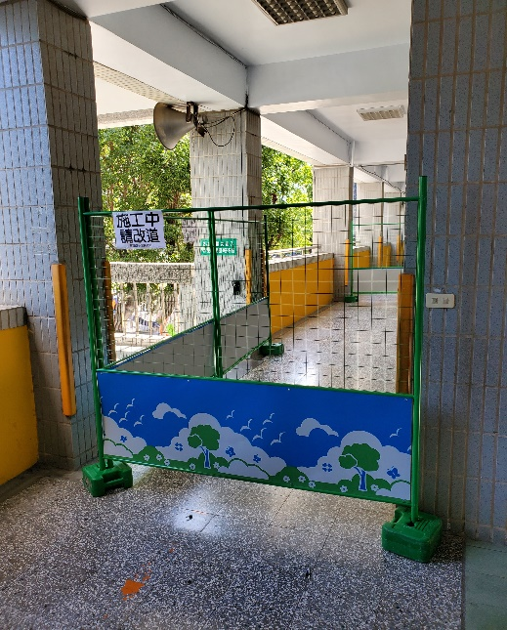 |  | 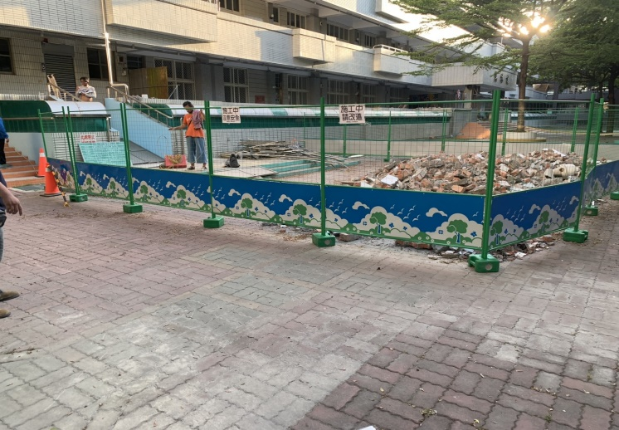

施工前 | 110.5.16 | 施工前 | 110.5.16
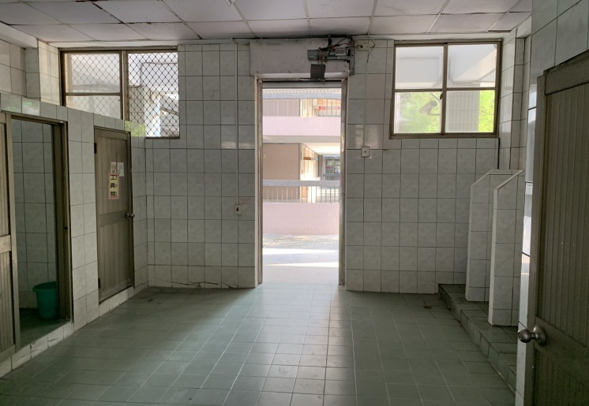 |  | 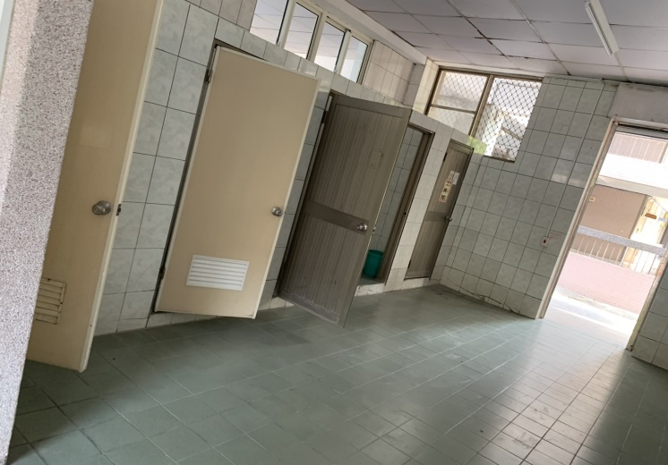

屏東縣屏東市鶴聲國民小學
工程名稱:鶴聲國小南棟大樓東側廁所整修工程
承攬廠商:金日沅營造有限公司 |  | 【施工照片】
施工前 | 110.5.16 | 施工中 | 110.5.17
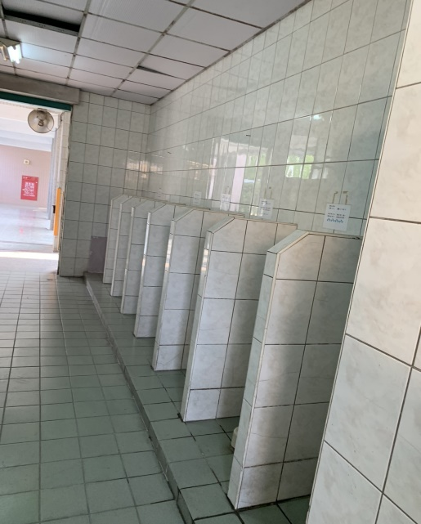 |  | 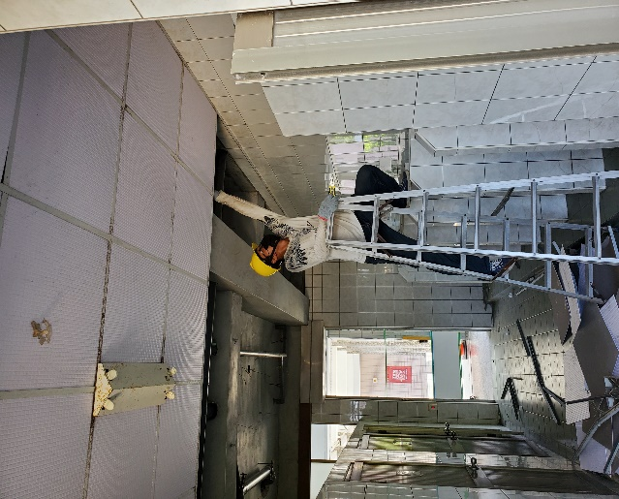

切割、敲除運棄工程 | 110.5.22 | 切割、敲除運棄工程 | 110.5.23
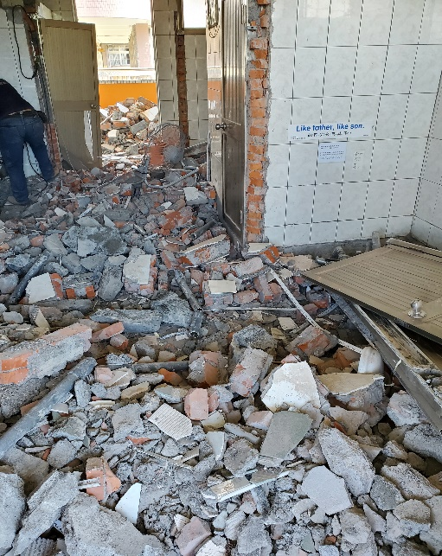 |  | 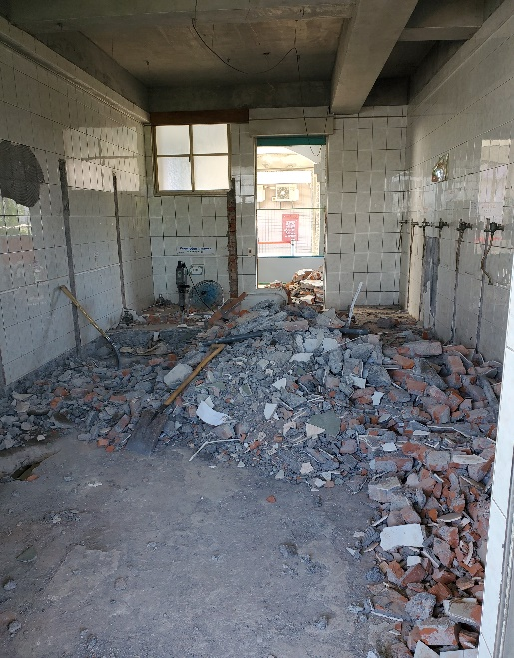

切割、敲除運棄工程 | 110.5.24 | 切割、敲除運棄工程 | 110.5.24
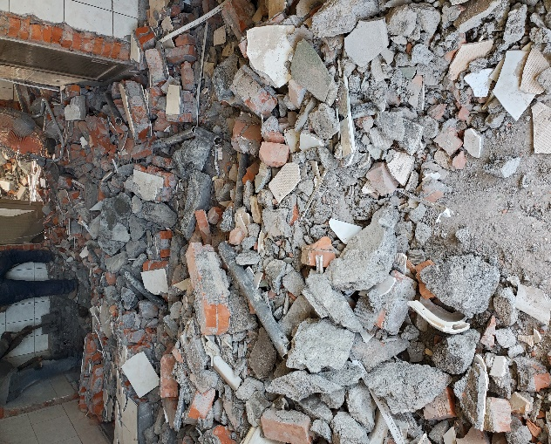 |  | 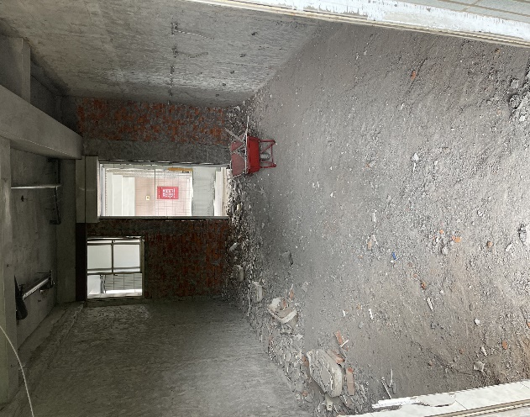

屏東縣屏東市鶴聲國民小學
工程名稱:鶴聲國小南棟大樓東側廁所整修工程
承攬廠商:金日沅營造有限公司 |  | 【施工照片】
施工中 | 110.5.24 | 切割、敲除運棄工程 | 110.5.24
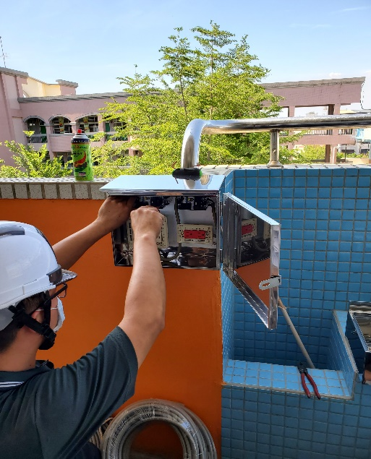 |  | 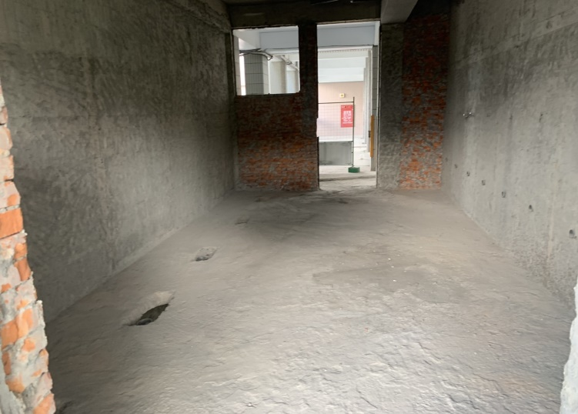

施工護欄及工程告示牌 | 110.5.16 | 施工護欄及工程告示牌 | 110.5.16
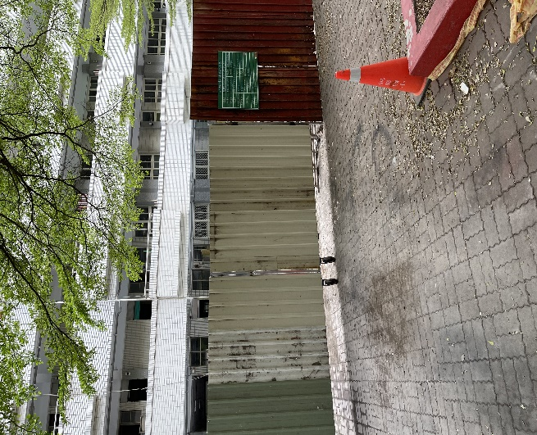 |  | 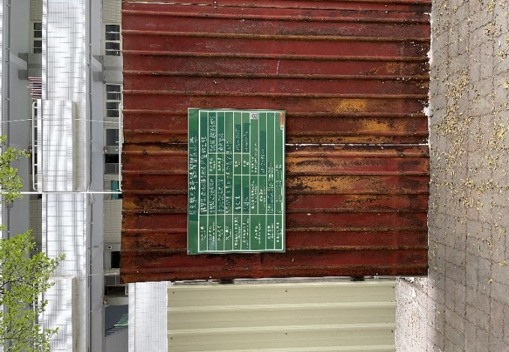

切割、敲除運棄工程 | 110.5.24 | 切割、敲除運棄工程 | 110.5.24
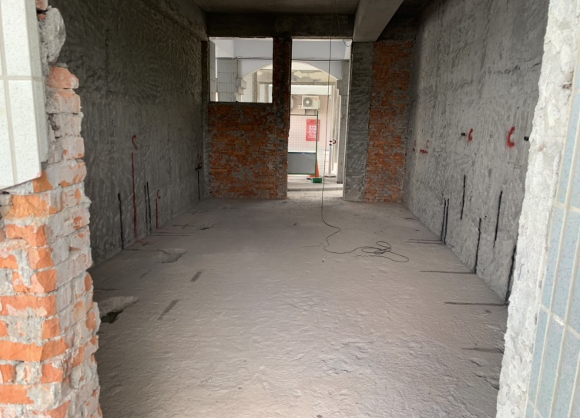 |  | 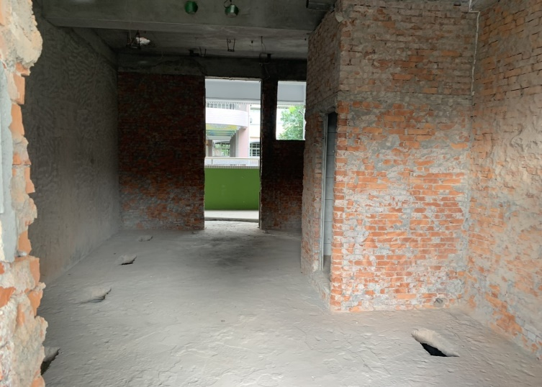

屏東縣屏東市鶴聲國民小學
工程名稱:鶴聲國小南棟大樓東側廁所整修工程
承攬廠商:金日沅營造有限公司 |  | 【施工照片】
切割、敲除運棄工程 | 110.6.18 | 切割、敲除運棄工程 | 110.5.24
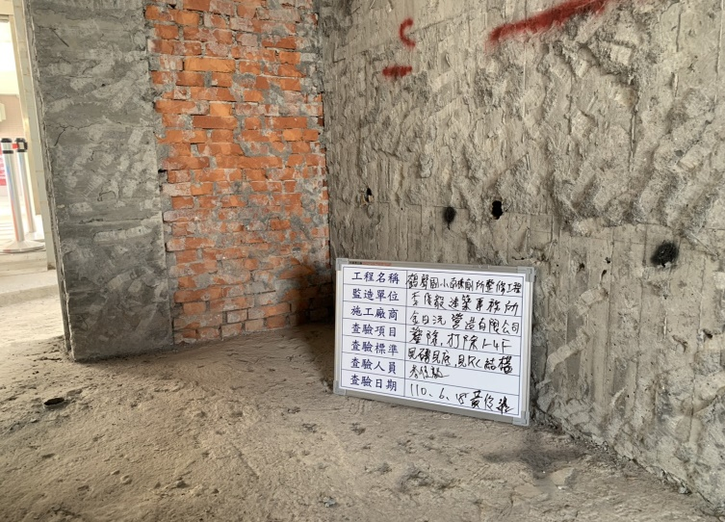 |  | 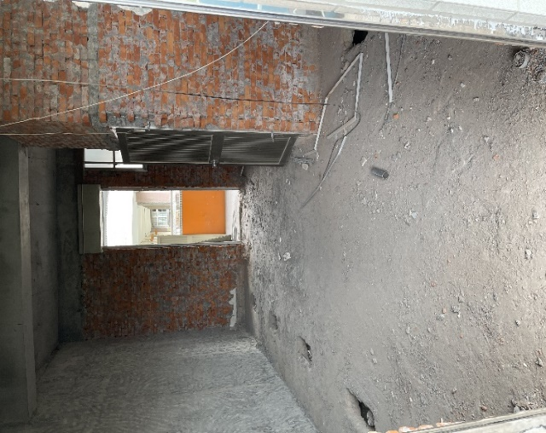

砌磚隔間牆 | 110.7.9 | 砌磚隔間牆 | 110.7.11
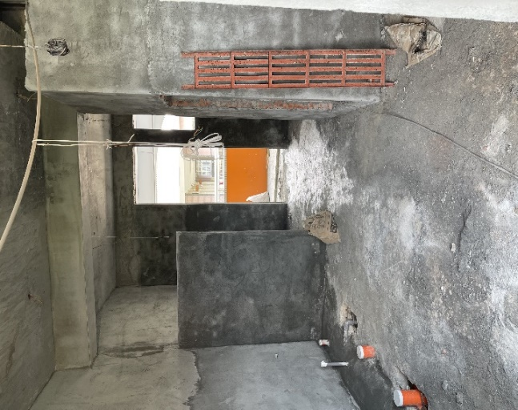 |  | 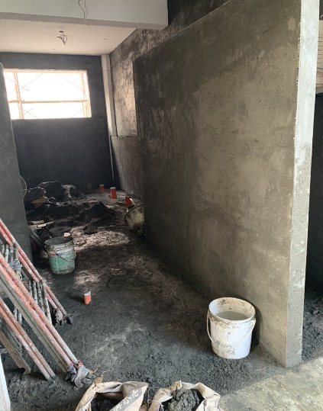

砌磚隔間牆 | 110.7.12 | 砌磚隔間牆 | 110.7.13
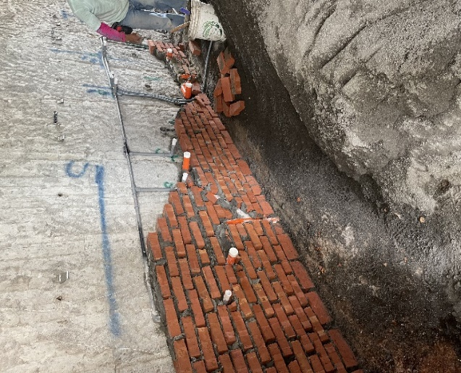 |  | 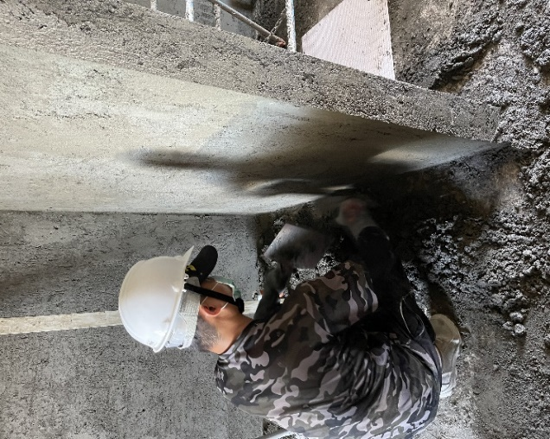

屏東縣屏東市鶴聲國民小學
工程名稱:鶴聲國小南棟大樓東側廁所整修工程
承攬廠商:金日沅營造有限公司 |  | 【施工照片】
施工中 | 110.7.13 | 施工中 | 110.7.13
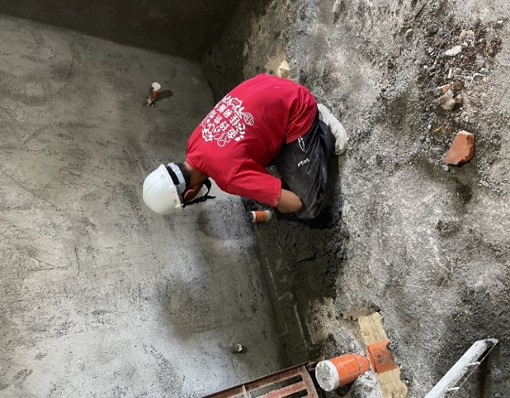 |  | 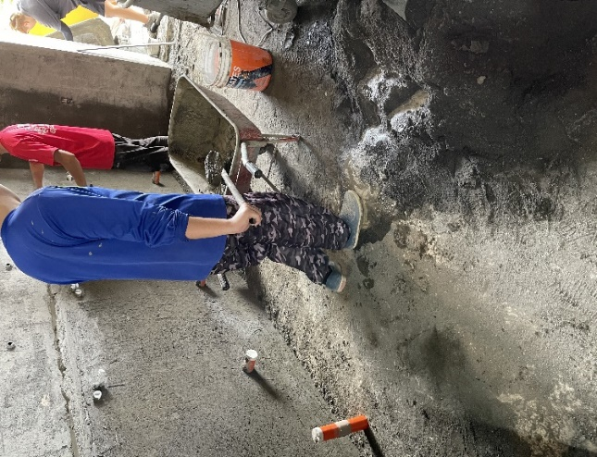

施工中 | 110.7.14 | 施工中 | 110.7.14
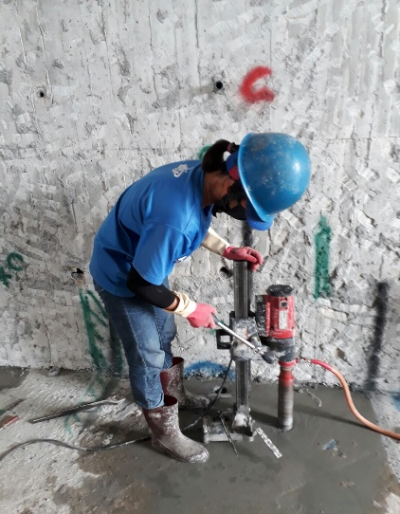

管材進場 | 110.6.22 | 管材進場 | 110.6.22

屏東縣屏東市鶴聲國民小學
工程名稱:鶴聲國小南棟大樓東側廁所整修工程
承攬廠商:金日沅營造有限公司 |  | 【施工照片】
管材進場 | 110.6.22 | 管材施工 | 110.6.23

管材施工 | 110.6.24 | 管材施工 | 110.6.24

管材施工 | 110.6.24 | 砌磚隔間牆 | 110.7.13

屏東縣屏東市鶴聲國民小學
工程名稱:鶴聲國小南棟大樓東側廁所整修工程
承攬廠商:金日沅營造有限公司 |  | 【施工照片】
砌磚隔間牆 | 110.7.13 | 砌磚隔間牆 | 110.7.13

加長型蹲式沖水馬桶 | 110.8.25 | 加長型蹲式沖水馬桶 | 110.8.25

加長型蹲式沖水馬桶 | 110.8.25 | 牆面貼磚 | 110.8.25

屏東縣屏東市鶴聲國民小學
工程名稱:鶴聲國小南棟大樓東側廁所整修工程
承攬廠商:金日沅營造有限公司 |  | 【施工照片】
牆面貼磚 | 110.8.15 | 牆面貼磚 | 110.8.15

牆面貼磚 | 110.8.15 | 牆面貼磚 | 110.8.17

牆面貼磚 | 110.8.17 | 牆面貼磚 | 110.8.17

屏東縣屏東市鶴聲國民小學
工程名稱:鶴聲國小南棟大樓東側廁所整修工程
承攬廠商:金日沅營造有限公司 |  | 【施工照片】
牆面貼磚 | 110.8.17 | 牆面貼磚 | 110.8.17

地坪防水施工 | 110.9.3 | 地坪防水施工 | 110.9.3

地坪防水施工 | 110.9.3 | 地坪防水施工 | 110.9.3

屏東縣屏東市鶴聲國民小學
工程名稱:鶴聲國小南棟大樓東側廁所整修工程
承攬廠商:金日沅營造有限公司 |  | 【施工照片】
廁所隔間板 | 110.10.7 | 廁所隔間板 | 110.10.7

廁所隔間板 | 110.10.7 | 廁所隔間板 | 110.10.7

廁所隔間板 | 110.10.7 | 廁所隔間板 | 110.10.7

屏東縣屏東市鶴聲國民小學
工程名稱:鶴聲國小南棟大樓東側廁所整修工程
承攬廠商:金日沅營造有限公司 |  | 【施工照片】
地坪洗天然石 | 110.10.4 | 地坪洗天然石 | 110.10.4

地坪洗天然石 | 110.10.4 | 地坪洗天然石 | 110.10.4

地坪洗天然石 | 110.10.4 | 地坪洗天然石 | 110.10.4

屏東縣屏東市鶴聲國民小學
工程名稱:鶴聲國小南棟大樓東側廁所整修工程
承攬廠商:金日沅營造有限公司 |  | 【施工照片】
地坪洗天然石 | 110.10.4 | 地坪洗天然石 | 110.10.4

不鏽鋼窗花 | 110.10.6 | 不鏽鋼窗花 | 110.10.6

屏東縣屏東市鶴聲國民小學
工程名稱:鶴聲國小南棟大樓東側廁所整修工程
承攬廠商:金日沅營造有限公司 |  | 【施工照片】
1樓衛生設備 110.12.9

屏東縣屏東市鶴聲國民小學
工程名稱:鶴聲國小南棟大樓東側廁所整修工程
承攬廠商:金日沅營造有限公司 |  | 【施工照片】
2樓男廁衛生設備 110.12.9

屏東縣屏東市鶴聲國民小學
工程名稱:鶴聲國小南棟大樓東側廁所整修工程
承攬廠商:金日沅營造有限公司 |  | 【施工照片】
2樓女廁衛生設備 110.12.9

屏東縣屏東市鶴聲國民小學
工程名稱:鶴聲國小南棟大樓東側廁所整修工程
承攬廠商:金日沅營造有限公司 |  | 【施工照片】
3樓女廁衛生設備 110.12.9

屏東縣屏東市鶴聲國民小學
工程名稱:鶴聲國小南棟大樓東側廁所整修工程
承攬廠商:金日沅營造有限公司 |  | 【施工照片】
3樓男廁衛生設備 110.12.9

屏東縣屏東市鶴聲國民小學
工程名稱:鶴聲國小南棟大樓東側廁所整修工程
承攬廠商:金日沅營造有限公司 |  | 【施工照片】
4樓女廁衛生設備 110.12.9

屏東縣屏東市鶴聲國民小學
工程名稱:鶴聲國小南棟大樓東側廁所整修工程
承攬廠商:金日沅營造有限公司 |  | 【施工照片】
4樓男廁衛生設備 110.12.9

